상품제안서
내열유리 베르겐 플라워 패턴 머그3p 세트 | 상품코드: S47175

 |  |  |  |  |  |  | 02-713-8555 | www.synergygift.co.kr
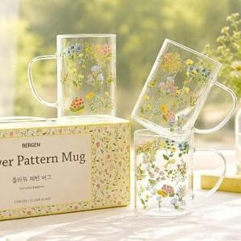

【상세/제작정보】

【인쇄/포장옵션】 | 자수 / 포장지포장

【공급단가】 | 수량 | 50~ | 100~ | 500~ | 1,000~ | 3,000~
*VAT별도 | 단가 | 5,200원 | 4,920원 | 4,680원 | 4,560원 | 4,480원

【상품 URL】 | https://www.synergygift.co.kr:443/src/goods_detail.php?gdno=47175

